장애물
효과 | 생성규칙 |  | 생성확률 | 디자인 |  | 크기 | 종류 | 생성확률
타워 설치 불가 | 초기 | 없음 |  | 컨셉 | 바위 혹은 숲 | 최소 1x1, 최대 2x2 | 1
 | 확장 시 | 기존 맵을 포함한 전체 맵에서 랜덤 생성 |  | 에셋 | 바위_1 에셋 | 이하 8개 | 2
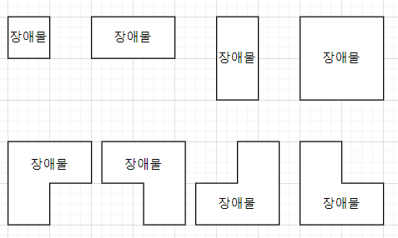
 |  | 이미 만들어진 타워, 자원, 공격로에는 생성되지 않음 |  |  | 바위_2 에셋 |  | 3
 | 우선순위 | 1 |  |  | 풀_1 에셋 |  | 4
 |  |  |  |  | 풀_2 에셋 |  | 5
 |  |  |  |  | 풀숲 에셋 |  | 6
 |  |  |  |  |  |  | 7
 |  |  |  |  |  |  | 8

 |  |  |  |  |  | 왼쪽 위부터 순서대로 1~8번으로 부르겠음

